숙소 예약현황
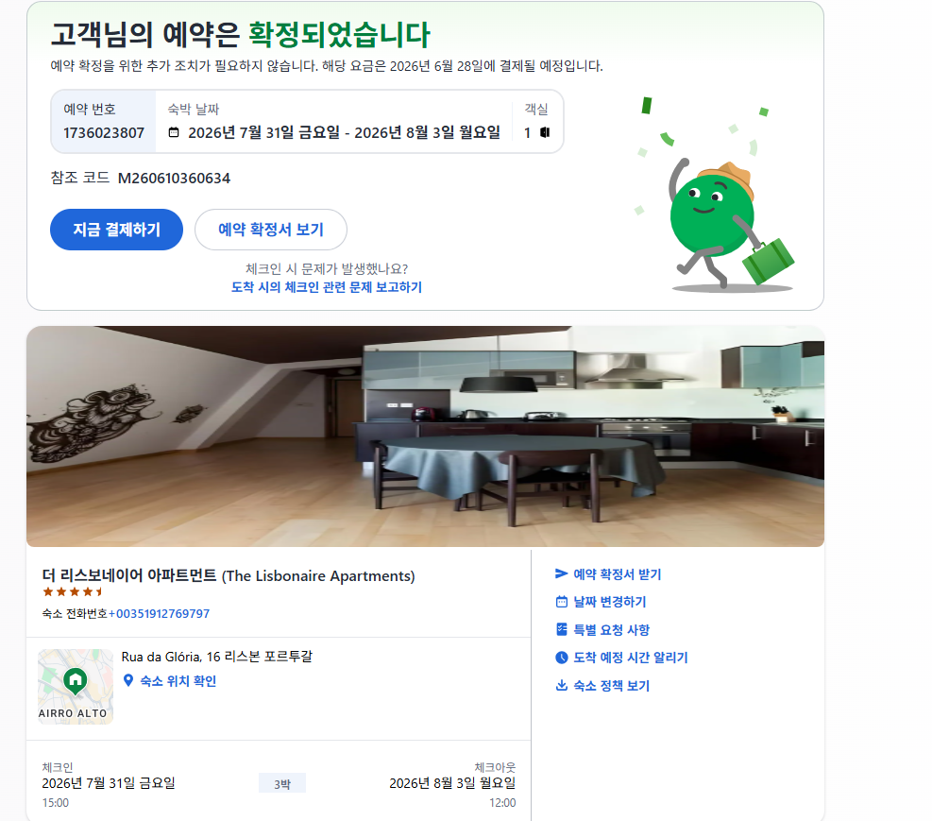

 |  |  |  |  | 호텔결재
 | 도시 | 시작 | 마침 | 가격 | 도시세
1 | 리스본 | 2026-07-31 | 2026-08-03 | $493.11 | $27.72
 | 더 리스보네이어 아파트먼트 |  |  | ₩754,000 | ₩42,700

 | 체크인 | 2026-07-31 | 22:00:00
 | 체크아웃 | 2026-08-03 | 12:00:00

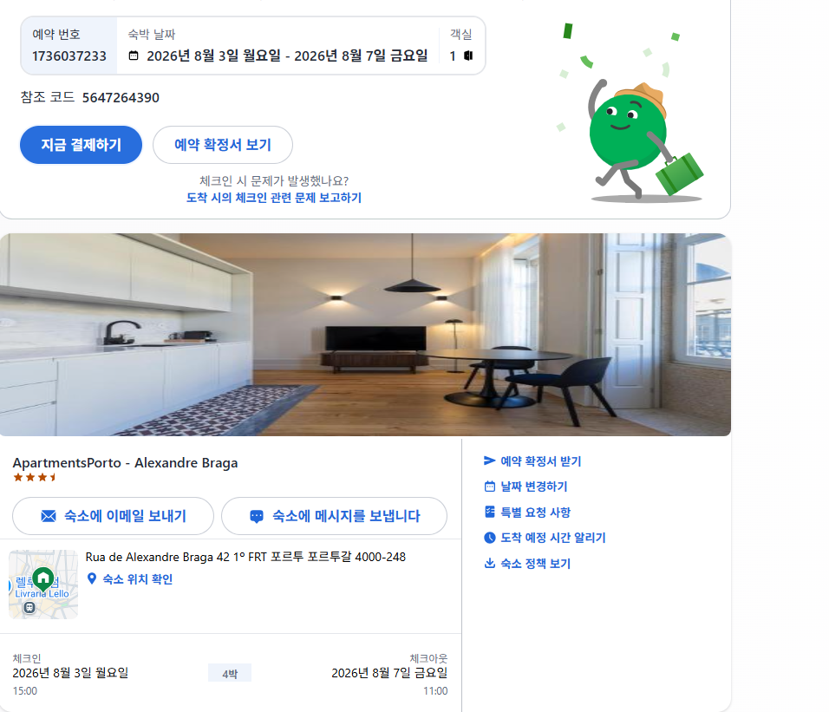
2 | 포르투 | 2026-08-03 | 2026-08-07 | €423.33
 | 아파트먼트 포르토 알렉산터 프라가 |  |  | ₩748,000

 | 체크인 | 2026-08-03 | 15:00:00
 | 체크아웃 | 2026-08-07 | 11:00:00
 |  |  |  | ₩1,502,000

